Тех задание
Техническое задание на постройку индивидуального стенда на Выставке-ярмарке в рамках XIII Форума регионов России и Беларуси (г. Минск, 25 - 27 июня)
 | Анкета компании-застройщика
 | Название компании:
 | Контактное лицо:
 | Наличие портфолио (в наличии / нет в наличии)
 | Сайт (ссылка на веб-сайт)
 | Свидетельство о регистрации (данные о регистрации, ИНН)
 | Опыт работы (возраст компании)
 | Опыт работы с Белинтерэкспо (совместные проекты)
 | Местоположение главного офиса (только город)
 | Местоположение производственного цеха (только город)
 | Есть ли заказы на выставке помимо Белинтерэкспо (да / нет)

На схеме павильона Республики Беларусь
 |  |  | Выставка | Выставка-ярмарка в рамках XIII Форума регионов России и Беларуси
 |  |  | Дата | 25 -27 июня
 |  |  | Город | Минск
 |  |  | Метраж | 104 кв. м.
 |  |  | Размеры | 13*8 м
 |  |  | Ориентировочный бюджет
 |  |  | Дизайн-проект | Белинтерэкспо
* Разделы заполняются и дополняются компанией-застройщиком
Пол:
 | Перечень | Описание |  | Цена | Кол-во |  | Сумма
1. | Напольное покрытие | Подиум с подсветкой по периметру, ковровое покрытие, проводные соединения скрыты дополнительным слоем ковра (заплатки). |  |  | 104 | м² | 0
ИТОГО: |  |  |  |  |  |  | 0
Стенд (104 кв.м.):
№ | Перечень | Описание |  | Цена | Кол-во |  | Сумма
1. | Конструктив подсобного и переговорного помещения с фризом | Каркас стен ДСП / МДФ с баннерной таканью и печатью на нем. Высота 5 м |  |  | 1 | компл. | 0
2. | Лого на фризе с контражурной подсветкой |  |  |  | 3 | компл. | 0
3. | Дверь | Дверь с фурнитурой, ключами |  |  | 2 | шт. | 0
ИТОГО: |  |  |  |  |  |  | 0
Электричество и освещение:
№ | Перечень | Описание |  | Цена | Кол-во |  | Сумма
1. | Светильник | Споты на несущей стене |  |  | 36 | шт. | 0
2. | Светильник потолочный встроенный |  |  |  | 30 | шт. | 0
3. | Контуражур / led лента | подиум + полосы на несущих стенах и инф стойках, согласно дизайн-проекту + буквы на подвесе |  |  | 1 | компл. | 0
4. | Розетка | 5 розеток - куллер, чайник, кофемашина в подсобн помещении 4 розетки на стеллаже в подсобн помещении 6 розеток в инф стойках (по 2 шт в каждой) 6 розеток на полу в открытой и закрытой переговорной зоне около стола (по 2 шт у кажд) |  |  | 21 | шт. | 0
ИТОГО: |  |  |  |  |  |  | 0
Производственные расходы:
1. | Уборка стенда после и до монтажа | Обеспыливание всех поверхностей, уборка мусора |  |  | 1 | услуга | 0
2. | Вывоз мусора / утилизация стенда |  |  |  | 1 | услуга | 0
3. | Ежедневная уборка стенда | Сопровождение на протяжении мероприятия, утренняя уборка |  |  | 3 | дн. | 0
4. | Аккредитация |  |  |  | 104 | кв.м. | 0
ИТОГО: |  |  |  |  |  |  | 0
ИТОГО РАБОТ: |  |  |  |  |  |  | #REF!
НАЛОГИ (Система налогобложения_____________):
ИТОГО С НАЛОГАМИ: |  |  |  |  |  |  | #REF!

Оборудование
№ | Перечень | Описание |  | Цена | Кол-во |  | Сумма
1 | Информационная стойка, оклейка (лого) фронтальной стороны, закрывается на замок (внутри 3 полки (2 закрытые, 1 открытая верхняя). | 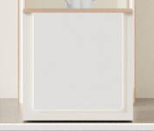 |  |  | 3 | шт.
2 | Лайтбокс с лого 400*500 мм |  |  |  | 15 | шт.
3 | Оргстекло с уф печатью логотипов 1200х450 мм | 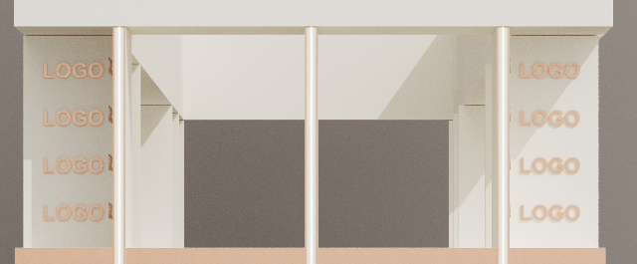 |  |  | 4 | шт.
4 | Полки 3 шт | 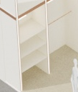 |  |  | 4 | компл.
5 | Вешало | 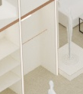 |  |  | 4 | шт.
6 | Подиум под манекен 1000*1000 мм |  |  |  | 10 | шт.
7 | Диван в переговорную закрытую зону (1200) |  |  |  | 6 | шт.
8 | Стол журнальный прямоугольный белый в переговорную закрытую зону |  |  |  | 3 | шт.
9 | Стул барный |  |  |  | 6 | шт.
10 | Стул складной в подсобное помещение |  |  |  | 1 | шт.
11 | Стол в подсобное помещение |  |  |  | 1 | шт.
12 | Зеркало настенное в подсобку |  |  |  | 1 | шт.
13 | Стеллаж 1w*0,5*2h | 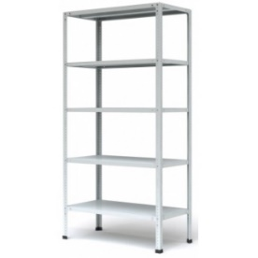 |  |  | 2 | шт.
14 | Вешалка настенная |  |  |  | 2 | шт.
15 | Чайник (чай зеленый 100шт. и черный 100 шт. в пакетах) |  |  |  | 1 | компл.
16 | Кофемашина зерновая (кофе зерновой 3 кг) |  |  |  | 1 | компл.
17 | Сахар пакетированный |  |  |  | 1000 | шт.
18 | Мини палочки/ложечки для размешивания |  |  |  | 1000 | шт.
19 | Стаканы 200 мл для горячих напитков |  |  |  | 1000 | шт.
20 | Куллер с гор и хол водой + бутли с водой (5 шт*19л) |  |  |  | 1 | компл.
21 | Бак для мусора с крышкой и одноразовые пакеты в подсобку |  |  |  | 1 | компл.
22 | Корзина для бумаг малая и одноразовые пакеты |  |  |  | 10 | компл.
23 | Цветочная композиция на стол (живая, НЕ сильно пахнущие цветы (например лилии)) |  |  |  | 3 | шт.
24 | Растение житвое в горшке (высокое, напольное) |  |  |  | 5 | шт.
25
26
27
28
29
30
31

